Price
 | Подгруппа | Брэнд | Модель | Наименование
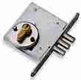 | для легких дверей | САМ | ЗВ1-2/11 | Замок врезной ЗВ1-2/11 с ц/м /89400/
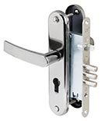 | для легких дверей | САМ | ЗВ4-31 | Замок врезной ЗВ4-31/55 3 риг., без ц/м, /78919/
 | для легких дверей | САМ | ЗВ4-31 | Замок врезной ЗВ4-31/55.РФ55-022.У4 /78927/
  | для легких дверей | САМ | ЗНД-1 | Замок накладной ЗНД-1A /88400/
 | для легких дверей | САМ | ЗНД-1 | Замок накладной ЗНД1А/Д полимер/покр /88300/
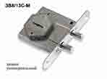 | для металлических дверей | САМ | ЗВ8/13 С-М | Замок врезной ЗВ 8/13С-М /76610/
 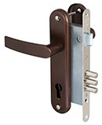 | для металлических дверей | САМ | ЗВ4-3 | Замок врезной ЗВ4-3 (3 риг.) черн. /78401/
 | для металлических дверей | САМ | ЗВ4-3 | Замок врезной ЗВ4-3/СП11.РФ58-002.Ш2 /78103/
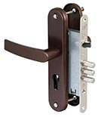 | для металлических дверей | САМ | ЗВ4-31 | Замок врезной ЗВ4-31/55 с ручкой, 3 риг., без ц/м, б/отв. планки /78930/ мед. антик
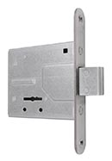 | для металлических дверей | САМ | ЗВ8-4С/0 | Замок врезной ЗВ8-4С/03 (ригель) планка /76500/
 | для металлических дверей | САМ | ЗВ8-4С/1 | Замок врезной ЗВ8-4С/13 (3 риг) 3 кл., без планки /76601/
 | для металлических дверей | САМ | ЗВ8-4С/1 | Замок врезной ЗВ8-4С/13 (3 риг) планка /76600/
 | для металлических дверей | САМ | ЗВ8-4С/1 | Замок врезной ЗВ8-4С/15 (3 риг) 5 кл., без планки /76604/
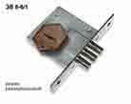 | для металлических дверей | САМ | ЗВ8-6/1 | Замок врезной ЗВ8-6/13 (3 риг) б/пл /73100/
 | для металлических дверей | САМ | ЗВ8-6/1 | Замок врезной ЗВ8-6/13 (3 риг) планка /80600/
 | для металлических дверей | САМ | ЗВ8-8М | Замок врезной ЗВ8-8М/13 (4 риг) б/пл /81000/
 | для металлических дверей | САМ | ЗВ8-8М | Замок врезной ЗВ8-8М/13 (4 риг) планка /81300/
 | для металлических дверей | САМ | ЗВ8-8М | Замок врезной ЗВ8-8М/15 (4 риг) б/пл /85200/
 | для металлических дверей | САМ | ЗВ8-8У/1 | Замок врезной ЗВ8-8У/13 (3 риг) б/ответ. планка /79900/
 | для металлических дверей | САМ | ЗВ8-8У/1 | Замок врезной ЗВ8-8У/13 (КЛП5-85).У2 /76301/
 | для металлических дверей | САМ | ЗВ8-8У/1 | Замок врезной ЗВ8-8У/13 Ш.З (3 риг) /76300/
 | для металлических дверей | САМ | ЗВ8-8У/1 | Замок врезной ЗВ8-8У/15 (3 риг) планка /79600/
 | для металлических дверей | САМ | ЗВ9-6 | Замок врезной ЗВ9-6/13 (КЛП5-85).РФ61-002.Ш3.У4 /77311/
 | для металлических дверей | САМ | ЗВ9-6 | Замок врезной ЗВ9-6/13 с ручкой, 3 риг., матовый хром /77310/
 | для металлических дверей | САМ | ЗВ9-6 | Замок врезной ЗВ9-6/13 с ручкой, 3 риг., черный муар /77305/
 | для металлических дверей | САМ | ЗВ9-8.3 | Замок врезной ЗВ9-8.З/13 (КЛП2-88).ЗП.РФ46Л-002.Ш.У3 /88011/
 | для металлических дверей | САМ | ЗВ9-8.3 | Замок врезной ЗВ9-8.З/13 (КЛП2-88).ЗП.РФ46П-002.Ш.У3 /88010/
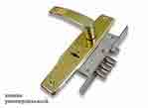 | для металлических дверей | САМ | ЗВ9-8 | Замок врезной ЗВ9-8/13 с ручкой, 3 риг., медь /84301/
 | для металлических дверей | САМ | ЗВ9-8 | Замок врезной ЗВ9-8/13 с ручкой, 3 риг., черн.муар /76704/
 | для металлических дверей | САМ | ЗВ8-6/1 | Комплект дверника №3 (ЗВ8-6/13, ЗВ4-31/55, РФ55-002/90 ) /60029/

